关系图
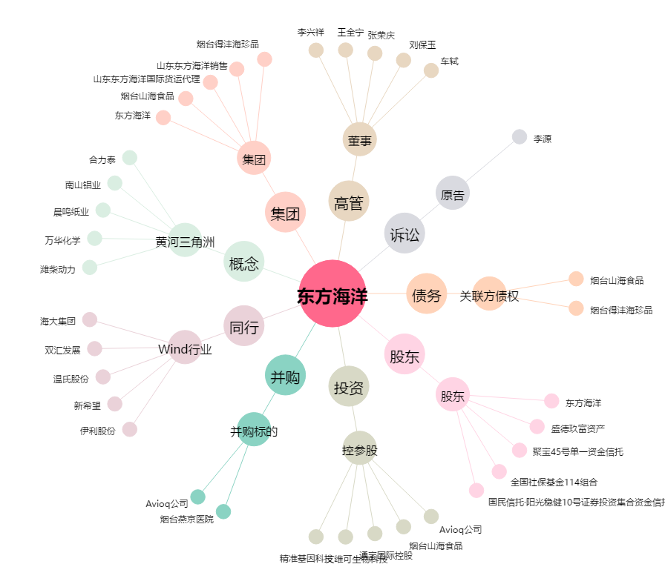
东方海洋[002086.SZ] - 关系概览图

